Comparativo
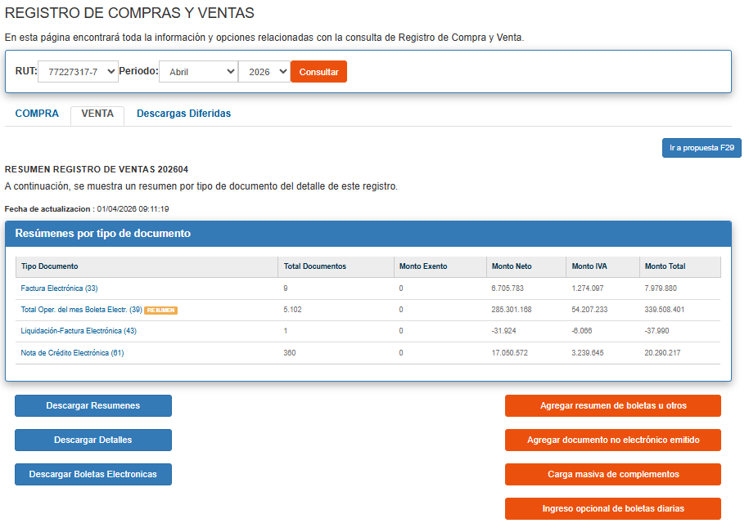
 | SII | ADVICOM | SIAL/Inform Rodrigo | DIF ADVICOM /SII | DIF SIAL/SII | DIF ADVICOM/SIAL
enero | 250,365,366 | 250,365,366 | 250,365,555 | - | -189 | -189
febrero | 209,975,096 | 209,975,096 | 209,975,278 | - | -182 | -182
marzo | 242,308,545 | 242,308,545 | 242,308,739 | - | -194 | -194
abril | 274,956,369 | 274,956,379 | 274,956,345 | -10 | 24 | 34
mayo |  |  |  | - | - | -
junio |  |  |  | - | - | -
julio |  |  |  | - | - | -
agosto |  |  |  | - | - | -
septiembre |  |  |  | - | - | -
octubre |  |  |  | - | - | -
noviembre |  |  |  | - | - | -
diciembre |  |  |  | - | - | -
 | 977,605,376 | 977,605,386 | 977,605,917 | -10 | -541 | -531

mkt
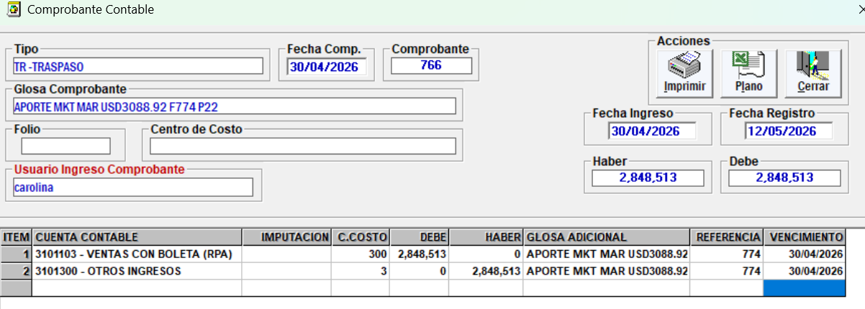
2,848,513 | APORTE MKT MAR USD3088.92 F774 P22

CTO VTA
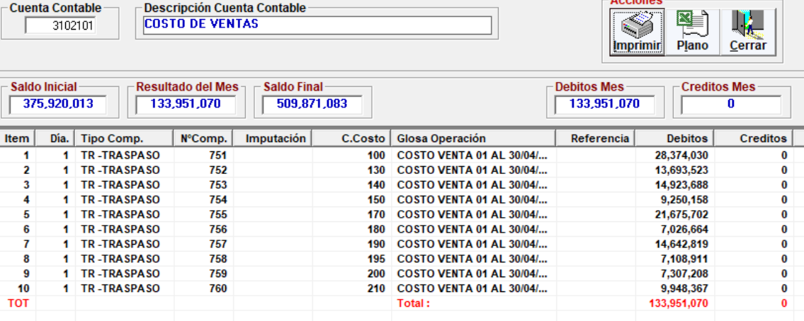
 | Etiquetas de columna
 | 100 | 130 | 140 | 150 | 170 | 180 | 190 | 195 | 200 | 210 | 300 | Total general
Suma de COSTO VENTA | 28374038 | 13693510 | 14923692 | 9250150 | 21675703 | 7026662 | 14642813 | 7108912 | 7307214 | 9948360 | -8212717 | 125738337
 | 28,374,030 | 13,693,523 | 14,923,688 | 9,250,158 | 21,675,702 | 7,026,664 | 14,642,819 | 7,108,911 | 7,307,208 | 9,948,367 | - | 133,951,070
 | 8 | -13 | 4 | -8 | 1 | -2 | -6 | 1 | 6 | -7 | -8,212,717 | -8,212,733

